Estadísticas
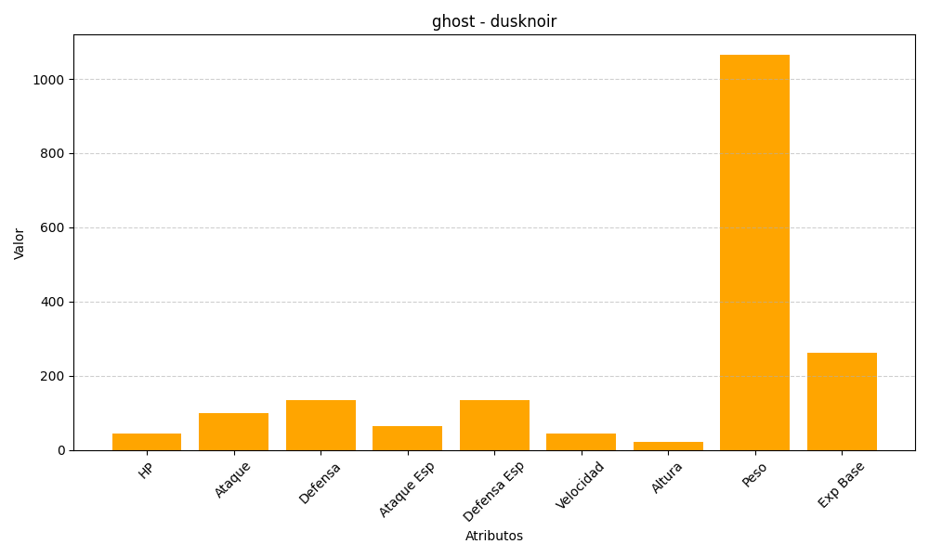
ID | Nombre | Tipo | HP | Ataque | Defensa | Ataque Especial | Defensa Especial | Velocidad | Altura | Peso | Experiencia Base
477 | dusknoir | ghost | 45 | 100 | 135 | 65 | 135 | 45 | 22 | 1066 | 263

